Infos do N2
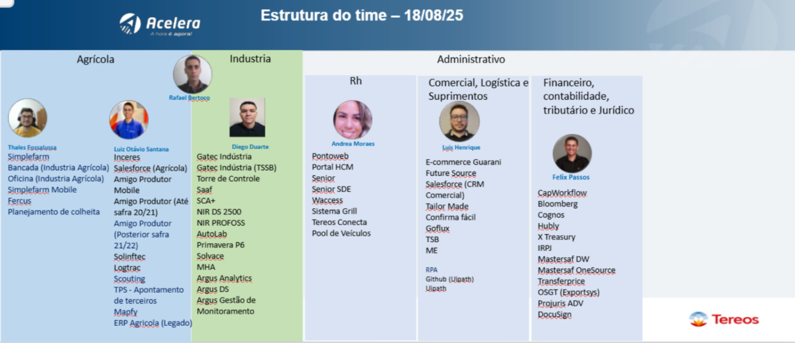
Grupo Atual | N3
BR_CTR_L3_CAST_AplicativosMobile | Filas Cast no ServiceNow:
BR_CTR_L2_App_Support | BR_CTR_L3_CAST_RPA
BR_CTR_L3_Argus | BR_CTR_L3_CAST_Talend
BR_CTR_L3_Logtrac | BR_CTR_L3_CAST_PowerPlatform
BR_CTR_L3_CAST_SalesForce | etc
BR_CTR_L2_RPA | Exceção:
BR_CTR_L2_Simplefarm_Gatec_AMS | Global_CTR_L3_CAST_ServiceNow
BR_CTR_L1_Fornecedores_AplicaçõesEstratégicas
BR_CTR_L3_CAST_RPA | Novo modelo de Filas N2 CAST
BR_CTR_L2_Primavera | BR_CTR_L2_CAST_AGRICOLA
BR_CTR_L2_MOB | BR_CTR_L2_CAST_INDUSTRIA
BR_CTR_L2_APPS | BR_CTR_L2_CAST_ADM (RH)
BR_CTR_L3_Sagittar_AplicaçõesEstratégicas | BR_CTR_L2_CAST_ADM (COM/LOG/SUPR)
BR_CTR_L3_Easyprocess | BR_CTR_L2_CAST_ADM (FINAN/CONTAB/TRIB/JURID)
 | BR_CTR_L2_CAST_Uipath (RPA)
Weeklys
3x por semana (30minutos) | Campo de aplicações precisa ser de preenchimento obrigatorio no SN
RAC Mensal | Sai Andrea Moraes (desligamento) entra Luiz Otávio Santana na esteira do RH (13/02/2026)
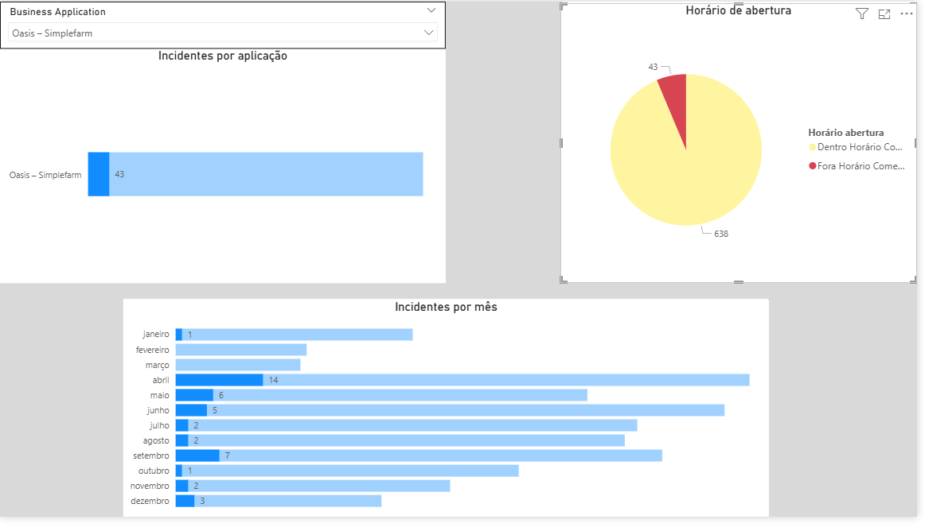
 | Felix saindo do time indo para CAST em 02/03
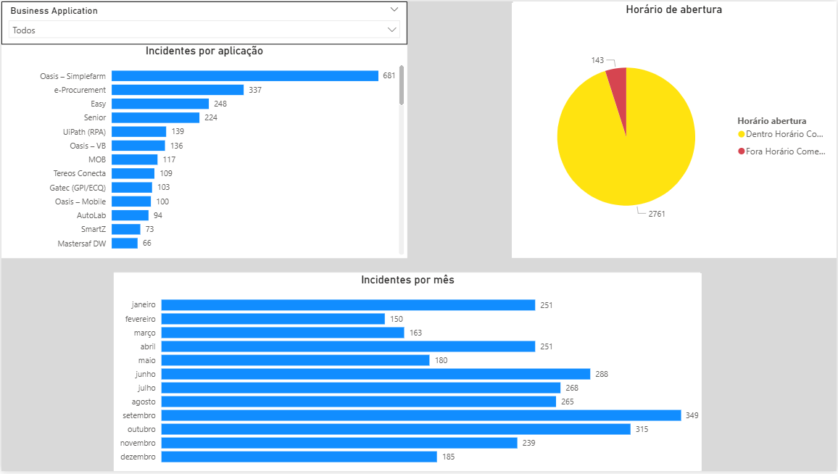

Simplefarm |  | Simplefarm fora do horário comercial
681 = 12 meses |  | 43 = 12 meses
57 por mês |  | 4 por mês
12 por semana |  | 1 por semana
média 3 por dia |  | 0,2 dia

Sobreaviso paga 1/3 do valor do CLT e mais hora extra do atendimento;
Quando precisa atender bate o ponto, conta hora extra, e paralisa o sobreaviso; Além do sobreaviso tem mais o adicional noturno se for acionado: 20% Brasilia e SP 30%
Sobreaviso limite 24h por pessoa;
11h de descanso para o próximo sobreaviso.

Indicadores KPIs
Atendimento do SLA (% de chamados encerrados dentro do SLA no período definido), por
criticidade, por tempo de reação e tempo de solução, com apuração mensal;
• Quantidade de chamados abertos e atendidos (encerrados) dentro do período – mensal e
por frente de atendimento;
• Quantidade de chamados abertos por criticidade no período – mensal e por frente de
atendimento;
• Quantidade de chamados abertos por categoria (a ser definida, ex: frente de atendimento
(módulo), Tipo – Incidente/dúvida/requisição e Nível de criticidade);
• % Quantidade de chamados reabertos (chamados que apresentaram defeitos e/ou não
atenderam por completo o usuário), Por frente de atendimento, por Tipo –
Incidente/dúvida/requisição e Nível de criticidade);
• Quantidade de chamados pendentes de solução (backlog) por tempo (Ex: até 7dd, 15dd,
30dd, 60dd e 90dd) e por frente de atendimento, por tipo – Incidente/dúvida/requisição e
Nível de criticidade);

RACI
CAST

R (Responsible) – Responsável por executar a atividade.
• A (Accountable) – Aprovador final, responsável pela tomada de decisões.
• C (Consulted) – Consultado, envolvido em discussões e fornecimento de informações.
• I (Informed) – Informado, mantido a par do andamento da atividade.

Workflow atendimento
